Taul1
H1
a) |  |  |  |  |  |  |  |  |  |  |  |  | c)
 | Kassa |  |  | Pääoma |  |  | Tulot |  |  | Menot |  |  |  | Tulos |  |  |  | Tase
1. | 2300 |  |  |  | 6000 |  |  |  |  | 3700 |  |  | Tulot |  | 5150 |  | Pääoma |  | 5920
2. |  | 450 |  |  |  |  |  |  |  | 450 |  |  | Menot | 4400 |  |  | Kassa | 6670
3. | 1300 |  |  |  |  |  |  | 1300
4. |  | 100 |  |  |  |  |  |  |  | 100
5. |  | 80 |  | 80
6. | 1800 |  |  |  |  |  |  | 1800
7. |  | 150 |  |  |  |  |  |  |  | 150
8. | 1450 |  |  |  |  |  |  | 1450
9. | 600 |  |  |  |  |  |  | 600

 | 7450 | 780 |  | 80 | 6000 |  |  | 5150 |  | 4400 |  |  |  | 4400 | 5150 |  |  | 6670 | 5920
 |  | 6670 |  | 5920 |  |  | 5150 |  |  |  | 4400 |  |  | 750 |  |  |  |  | 750
 |  |  |  |  |  |  |  |  |  |  |  |  |  | 5150 | 5150 |  |  | 6670 | 6670

K35 | b) | Tilikauden tulos/voitto kassan avulla laskettuna = |  |  |  |  | 6670 |  |  |  |  |  | K36 | Tilikauden tulos/voitto = |  |  | 750 |  | K37 | Taseen loppusumma = |  |  | 6670

H2
a)
 | Kassa |  |  | Myynti |  |  | Ostot |  |  | Myyntisaamiset |  |  | Ostovelat |  |  | Koneet ja kalusto |  |  | Poistot |  |  | Oma pääoma |  | Varasto |  | Varaston muutos |  | Pankkilainat |  | Rahoitusmenot |  | Myynnin edistäminen
1. | 9500 |  |  |  |  |  |  |  |  |  |  |  |  |  |  |  |  |  |  |  |  |  |  |  |  |  |  |  | 10000 | 500
2. |  | 9500 |  |  |  |  | 2000 |  |  |  |  |  |  |  |  | 10000 |  |  |  |  |  |  | 2500
3. |  |  |  |  |  |  |  |  |  |  |  |  |  |  |  |  |  |  |  |  |  |  | 300 |  |  |  |  |  |  |  |  | 300
4. | 600 |  |  |  | 600
5. |  |  |  |  |  |  | 800 |  |  |  |  |  |  | 800
6.
7. | 1400 |  |  |  | 1400
8. |  |  |  |  |  |  | 1275 |  |  |  |  |  |  | 1275
9.
10. |  |  |  |  | 2800 |  |  |  |  | 2800
11. |  | 250
12. |  | 800 |  |  |  |  |  |  |  |  |  |  | 800 |  |  |  |  |  |  |  |  |  |  |  |  |  |  |  |  | 250

b:n) kirjaukset |  |  |  |  |  |  |  |  |  |  |  |  |  |  |  |  | 1000 |  | 1000 |  |  |  |  | 2077.5 |  |  | 2077.5
 | 11500 | 10550 |  |  | 4800 |  | 4075 |  |  | 2800 |  |  | 800 | 2075 |  | 10000 | 1000 |  | 1000 |  |  |  | 2800 | 2077.5 |  |  | 2077.5 |  | 10000 | 750 |  | 300
 |  | 950 |  | 4800 |  |  |  | 4075 |  |  | 2800 |  | 1275 |  |  |  | 9000 |  |  | 1000 |  | 2800 |  |  | 2077.5 | 2077.5 |  | 10000 |  |  | 750 |  | 300

b) | K14 | 10% tasapoisto = 10000*0,1 = 1000

 | K32 | VOM inventointimenettelyllä (Harkassa arvot pyöristetty)
 |  | Vöiden arvo |  | 285
 |  | Lompakoiden arvo |  | 292.5
 |  | Raaka-aineen arvo |  | 1500
 |  | Yhteensä |  | 2077.5

c) |  |  | Tulos |  |  |  |  |  | Tase
Myynti |  |  |  | 4800 |  | Koneet ja kalusto |  |  | 9000
Ostot |  |  | 4075 |  |  | Varasto |  |  | 2077.5
Varaston muutos |  |  |  | 2077.5 |  | Myyntisaamiset |  |  | 2800
Myynnin edistäminen |  |  | 300 |  |  | Kassa |  |  | 950
Poistot |  |  | 1000 |  |  | Oma pääoma |  |  |  | 2800
Rahoitusmenot |  |  | 750 |  |  | Pankkilainat |  |  |  | 10000
 |  |  |  |  |  | Ostovelat |  |  |  | 1275
 |  |  | 6125 | 6877.5 |  |  |  |  | 14827.5 | 14075
Tilikauden voitto |  |  | 752.5 |  |  |  |  |  |  | 752.5
 |  |  | 6877.5 | 6877.5 |  |  |  |  | 14827.5 | 14827.5

H3
a)
 | Kassa |  |  | Myynti |  |  | Ostot |  |  | Myyntisaamiset |  |  | Ostovelat |  |  | Koneet ja kalusto |  |  | Poistot |  |  | Palkat
1. | 2000
2.
3. |  |  |  |  |  |  |  |  |  |  |  |  |  |  |  | 7840
4. |  |  |  |  |  |  | 4000 |  |  |  |  |  |  | 4000
5. |  | 466
6. | 2550 |  |  |  | 2550
7. |  | 500 |  |  | 5600 |  |  |  |  | 5600
8. |  | 54 |  |  | 5000 |  |  |  |  | 5000 | 2500 |  |  |  |  |  |  |  |  |  |  | 1500

b:n) kirjaukset |  |  |  |  |  |  |  |  |  |  |  |  |  |  |  |  | 35 |  | 35
 | 4550 | 1020 |  |  | 13150 |  | 4000 |  |  | 10600 | 2500 |  | 0 | 4000 |  | 7840 | 35 |  | 35 |  |  | 1500
 |  | 3530 |  | 13150 |  |  |  | 4000 |  |  | 8100 |  | 4000 |  |  |  | 7805 |  |  | 35 |  |  | 1500

 | Pankkitili |  |  | Oma pääoma |  |  | Siirtosaamiset |  |  | Sosiaalimenot |  |  | Konttorimenot |  |  | Vuokrat |  |  | Varasto |  |  | Varaston muutos
1. | 20000 |  |  |  | 22000
2. |  | 2016 |  |  |  |  |  |  |  |  |  |  |  |  |  | 2016
3. |  | 7840
4.
5. |  |  |  |  |  |  |  |  |  |  |  |  | 466
6.
7. |  |  |  | 500
8. | 2500 | 1500 |  |  |  |  |  |  |  | 54

b:n) kirjaukset |  |  |  |  |  |  | 936 |  |  |  |  |  |  |  |  |  | 936 |  | 1000 |  |  |  | 1000
 | 22500 | 11356 |  | 500 | 22000 |  | 936 |  |  | 54 |  |  | 466 |  |  | 2016 | 936 |  | 1000 |  |  |  | 1000
 |  | 11144 |  | 21500 |  |  |  | 936 |  |  | 54 |  |  | 466 |  |  | 1080 |  |  | 1000 |  | 1000

b) | Vuokra jaksotettuna |  |  |  |  |  |  |  |  | Tilinpäätös |  | Liikevaihto (=myynti) |  |  |  |  | 13150
 | (15/28)*2016 = 1080 |  |  |  |  |  |  |  |  |  |  | ..
 | 2016-1080=936 |  |  |  |  |  |  |  |  |  |  | Materiaalit ja palvelut
 |  |  |  |  |  |  |  |  |  |  |  | - Ostot tilikauden aikana |  |  |  |  | 4000 | K32
c) |  |  | Tulos |  |  |  |  |  | Tase |  |  | - Varastojen muutos |  |  |  |  | -1000
Myynti |  |  |  | 13150 |  | Koneet ja kalusto |  |  | 7805 |  |  | ..
Ostot |  |  | 4000 |  |  | Varasto |  |  | 1000 |  |  | Henkilöstökulut
Varaston muutos |  |  |  | 1000 |  | Myynti- ja siirtosaamiset |  |  | 9036 |  |  | - Palkat |  |  |  |  | 1500
Palkat + sosiaalimenot |  |  | 1554 |  |  | Kassa |  |  | 3530 |  |  | - ..
Poistot |  |  | 35 |  |  | Pankkitili |  |  | 11144 |  |  | - Muut henkilösivukulut |  |  |  |  | 54
Vuokrat + konttorimenot |  |  | 1546 |  |  | Oma pääoma |  |  |  | 21500 |  | Poistot ja arvonalentumiset
 |  |  |  |  |  | Ostovelat |  |  |  | 4000 |  | - Suunnitelman mukaiset poistot |  |  |  |  | 35
 |  |  | 7135 | 14150 |  |  |  |  | 32515 | 25500 |  | - ..
Tilikauden voitto |  |  | 7015 |  |  |  |  |  |  | 7015 |  | Liiketoiminnan muut kulut |  |  |  |  | 1546
 |  |  | 14150 | 14150 |  |  |  |  | 32515 | 32515
 |  |  |  |  |  |  |  |  |  |  |  | Liikevoitto |  |  |  |  | 7015

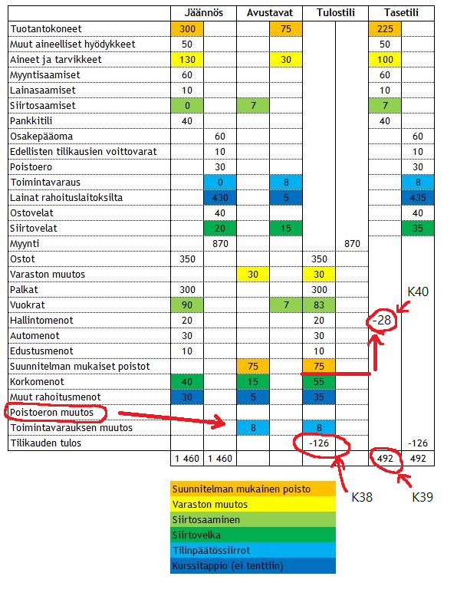
H4
 |  |  |  |  |  |  |  |  |  | K38 | Tilikauden voitto/tappio
 |  |  |  |  |  |  |  |  |  | K39 | Taseen loppusumma
 |  |  |  |  |  |  |  |  |  | K40 | Liikevoitto/tappio = (Vähennetään kaikki punaisesta viivasta ylöspäin)

 |  |  |  |  |  |  |  |  |  | Huomaa tentissä kuulemma toimintavarauksen muutoksen tilalla on poistoeron muutos, toimii tismalleen samaan tyyliin. (huomaa vastakirjaus)

H5 |  | K8 | Myyntikate (= myynti - mukut) ja käyttökate (= myynti - mukut - kikut) |  |  |  |  |  |  |  |  |  |  | K34 | Vain yksi tunnusluku pitää osata laskea tentissä, sijoitetun pääoman tuotto aka ROI
 |  |  | Huom. Virallisesta tilinpäätöksestä ei löydy nettotulosta. Se on oikastussa tilinpäätöksessä. |  |  |  |  |  |  |  |  |  |  |  | Loput pitää tietää, onko hyvä, tyydyttävä vai huono tunnusluku
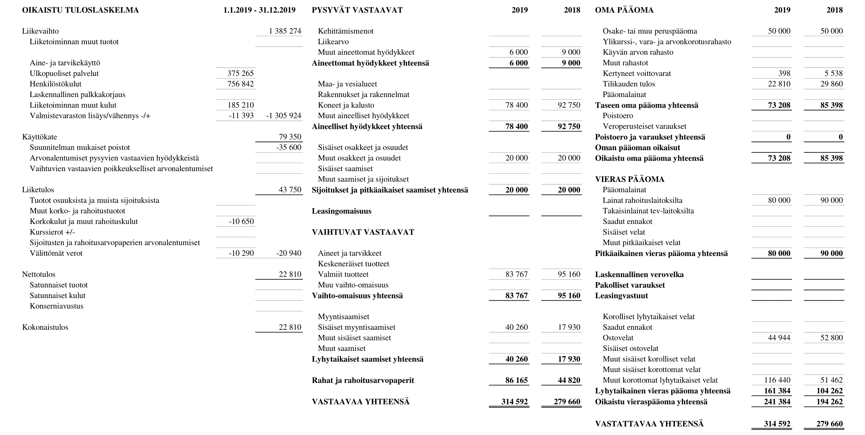
$$\frac{nettotulos+rahoituskulut+verot }{sijoitettu pääoma keskimäärin tilikaudella}$$
 |  |  |  |  |  |  |  |  |  |  |  |  |  | ROI:n kaava =

 |  |  |  |  |  |  |  |  |  |  |  |  |  |  | , missä sijoitettu pääoma = tuottoa vaativaa pääomaa (ei korkoa) ja keskimäärin = (tilikauden alku + loppu) / 2

$$\frac{22810+10650+10290}{\frac{\left(85398+90000\right)+\left(73208+80000\right)}{2}}$$
 |  |  |  |  |  |  |  |  |  |  |  |  |  | ROI harkassa =

 |  |  |  |  |  |  |  |  |  |  |  |  |  |  |  | = 26,6%

 |  |  |  |  |  |  |  |  |  |  |  |  |  | Viitearvoja tunnusluvuille, kaikki tyydyttäviä ja suurempi hyvä
 |  |  |  |  |  |  |  |  |  |  |  |  |  | Liiketulos |  | 5-10%
 |  |  |  |  |  |  |  |  |  |  |  |  |  | Nettotulos |  | > 0
 |  |  |  |  |  |  |  |  |  |  |  |  |  | Quick ratio |  | 0,5-1
 |  |  |  |  |  |  |  |  |  |  |  |  |  | Current ratio |  | 1-2
 |  |  |  |  |  |  |  |  |  |  |  |  |  | Omavaraisuusaste |  | 20-40%

Johdon laskentatoimi

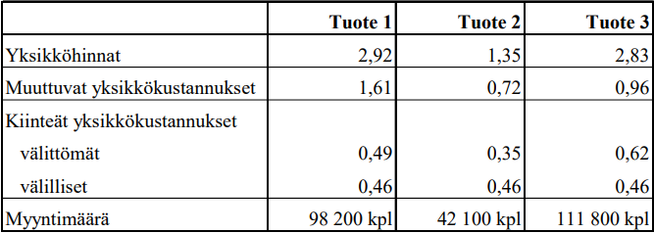
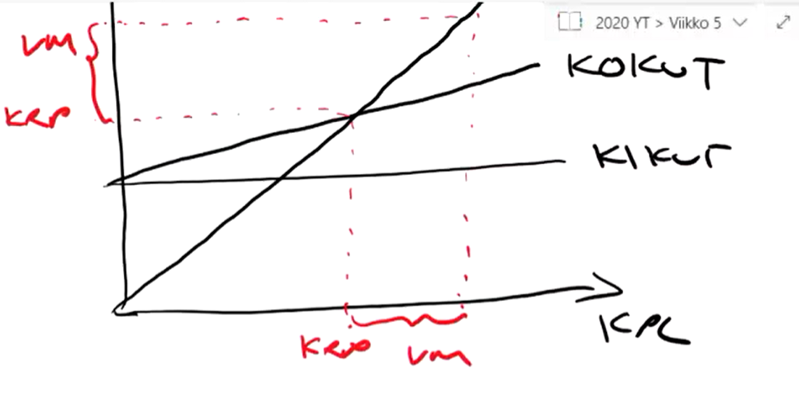
H1 |  |  |  |  |  |  |  | K9 | a) Laske yrityksen katetuottoprosentti, kriittisen pisteen myynti ja varmuusmarginaali

 |  |  |  |  |  |  |  |  | Katetuottoprosentti = |  |  | 364 231 / 659 973 = 55,2%

 |  |  |  |  |  |  |  |  | Kriittinen piste = |  |  | x - x*mukujen osuus myynnistä - kikut = 0
 |  |  |  |  |  |  |  |  |  |  |  | x = kikut/(1-mukujen osuus myynnistä)
b) |  |  |  | Yritys | Tuote 1 | Tuote 2 | Tuote 3 |  |  |  |  | 248 135 / (1- (295 742/659973)) = 449611
välittömät | Kiinteät erilliskustannukset |  |  | 132169 | 48118 | 14735 | 69316
 | Tuotteen erilliskate |  |  | 232062 | 80524 | 11788 | 139750 |  | Varmuusmarginaali = |  |  | myynti - kriittinen piste = 659 973 - 449611 = 210362 |  |  |  |  |  | % = 659 973 / 210 362 = 32%
välilliset | Kiinteät yhteiskustannukset |  |  | 115966
 | Tulos |  |  | 116096

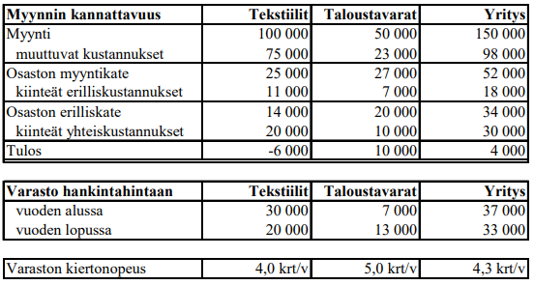
H2
 |  |  |  |  |  |  |  | a) Kiinteiden kustannusten kohdistaminen, onko kohdistamisperiaatetta kunnioitettu?
 |  |  |  |  |  |  |  | Jos varaston kiertonopeus suhteutettaiisin mukuihin olisi tekstiili nopeampi kiertonopeus

 |  |  |  |  |  |  |  | b) Katetuotto 20%. Hintojen laskeminen 10%. Uusi katetuottto prosentti = 10/90, katetuotto prosentti laskee 10/90 - 20/100 = -8,9%

 |  |  |  |  |  |  |  | Erikoisliikkeen keskimääräinen katetuottoprosentti laskee = 0,8*-8,9% = -7,1%
 |  |  |  |  |  |  |  | Gigamyynnin keskimääräinen katetuottoprosentti laskee = 0,1*-8,9% = -0,9%

 |  |  |  |  |  |  |  | Erikoisliikkeen tulos = 3%-7% = -4%
 |  |  |  |  |  |  |  | (Giganmyynnin tulos kuvitteellisilla arvoilla = 3%-1% = 2%)

H3 | K12

 | a) | Vuosi | Poistoprosentti |  | Poisto | Poistamaton osuus
 |  | 1 |  | 25 | 15,000 |  | 45,000
 |  | 2 |  | 25 | 15,000 |  | 30,000
 |  | 3 |  | 25 | 15,000 |  | 15,000
 |  | 4 |  | 25 | 15,000 |  | 0

 | b) | Vuosi | Poistoprosentti |  | Poisto | Poistamaton osuus
 |  | 1 |  | 25 | 15,250 |  | 44,750
 |  | 2 |  | 25 | 15,500 |  | 29,250
 |  | 3 |  | 25 | 15,500 |  | 13,750
 |  | 4 |  | 25 | 16,000 |  | -2,250 | Jälleenhankintahintaan perustuvassa tasapoistossa huomiodaan hinnan kasvu, joten maksetaan > 60 000

 | c) | Vuosi | Poistoprosentti |  | Poisto | Poistamaton osuus
 |  | 1 |  | 25 | 15,000 |  | 45,000
 |  | 2 |  | 25 | 11,250 |  | 33,750
 |  | 3 |  | 25 | 8,438 |  | 25,313
 |  | 4 |  | 25 | 25,313 |  | 0

 | d) | Vuosi | Annuiteetti |  | Korko | Poisto | Poistamaton osuus |  |  | K2 | Annuiteettilaina tentissä, sama menetelmä
 |  | 1 |  | 18930 | 6,000 | 12,930 |  | 47,070 |  | Hankintahinta |  | 60000
 |  | 2 |  | 18930 | 4,707 | 14,223 |  | 32,847 |  | Annuiteettitekijä |  | 0.3155
 |  | 3 |  | 18930 | 3,285 | 15,645 |  | 17,202 |  | Annuiteetti |  | 18930.000
 |  | 4 |  | 18930 | 1,720 | 17,210 |  | -8
 |  |  |  |  |  |  |  | Epätarkka annuiteettitekijä

H4 | K11 |  |  |  |  |  |  | FIFO |  |  |  | LIFO |  | Jatkuvana | Ajanjaksoittain |  | Keskihinnan menetelmä
 |  | Alkuvarasto |  | 300 kpl | 5,5€/kpl |  | a) | Käytön kustannus |  | 3400 | b) | Käytön kustannus |  | 3550 | 3775 |  | c) |  |  | Jatkuvana | Ajanjaksoittain
 |  | Käyttö |  | 200 kpl |  |  |  | Loppuvaraston arvo |  | 1750 |  | Loppuvaraston arvo |  | 1600 | 1375 |  |  |  |  |  | Ka. Hinta= | 6.4375
 |  | Saapunut |  | 500 kpl | 7€/kpl |  |  |  |  |  |  | Käytön hintaero |  | 150 | 375 |  |  | Käytön kustannus |  | 3462.5 | 3540.625
 |  | Käyttö |  | 350 kpl |  |  |  |  |  |  |  |  |  |  |  |  |  | Loppuvaraston arvo |  | 1687.5 | 1609.375
 |  | Loppuvarasto |  | 250 kpl |  |  |  | Päivänhintamenetelmä |  |  |  | Vakio- eli standardihinta |  | 6€/kpl |  |  |  | Käytön hintaero |  | 62.5 | 140.625
 |  |  |  |  |  |  | d) | Käytön kustannus |  | 3550 | e) | Käytön kustannus |  | 3300
 |  |  |  |  |  |  |  | Loppuvaraston arvo |  | 1600 |  | Loppuvaraston arvo |  | 1500
 |  |  |  |  |  |  |  | Käytön hintaero |  | 150 |  | Käytön hintaero |  | -100

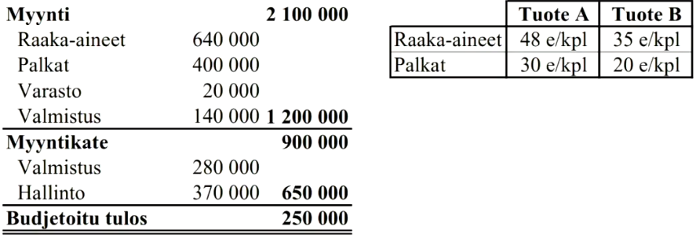
H5 | K16 | K17
 |  |  |  |  |  |  |  |  | a)
 |  |  |  |  |  |  |  |  | Välittömät kustannukset |  |  | Varasto | Valmistus | Hallinto
 |  |  |  |  |  |  |  |  | raaka-aineet |  |  | - | 640 | -
 |  |  |  |  |  |  |  |  | palkat |  |  | - | 400 | -
 |  |  |  |  |  |  |  |  | Välilliset kustannukset
 |  |  |  |  |  |  |  |  | muutuvat |  |  | 20 | 140 | -
 |  |  |  |  |  |  |  |  | kiinteät |  |  | - | 280 | 370
 |  |  |  |  |  |  |  |  | b) |  |  | Varasto | Valmistus | Hallinto
 |  |  |  |  |  |  |  |  | YK-lisien perusteet |  |  | 640 | 400 | 1480/1425
 | c) |  |  | Minimi | Keskimääräis |  | Normaali |  | YK-lisät
 |  |  | Välittömät raaka-aine kustannukset | 35 |  | 35 | 35 |  | Minimikalkyyli |  |  | 3.125 | 35 | 0
 |  |  | Raaka-ainelisät | 1.09375 |  | 1.09375 | 1.09375 |  | Keskimääräiskalkyyli |  |  | 3.125 | 105 | 25
 |  |  | Välittömät palkat | 20 |  | 20 | 20 |  | Normaalikalkyyli |  |  | 3.125 | 91 | 20.771929825
 |  |  | Valmistuslisä | 7 |  | 21 | 18.2
 |  |  | Valmistusarvo | 63.09375 |  | 77.09375 | 74.29375
 |  |  | hallinnon lisä | 0 |  | 19.2734375 | 15.432245614
 |  |  | Omakustannusarvo | 63.09375 |  | 96.3671875 | 89.725995614

H6 | K19
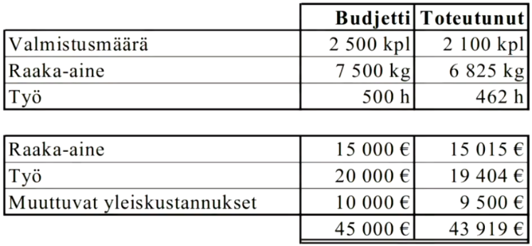
 |  |  |  |  |  |  | Raaka-aine |  | tavoite | toteutunut |  | Työ |  | tavoite | toteutunut
 |  |  |  |  |  |  | Yksikköhinta €/kg |  | 2 | 2.2 |  | Yksikköhinta €/h |  | 40 | 42
 |  |  |  |  |  |  | Käyttö kg/kpl |  | 3 | 3.25 |  | Käyttö h/kpl |  | 0.2 | 0.22
 |  |  |  |  |  |  | Hintaero € |  |  | -1365 |  | Hintaero € |  |  | -924
 |  |  |  |  |  |  | Määräero € |  |  | -1050 |  | Määräero € |  |  | -8.4

